Specsheet
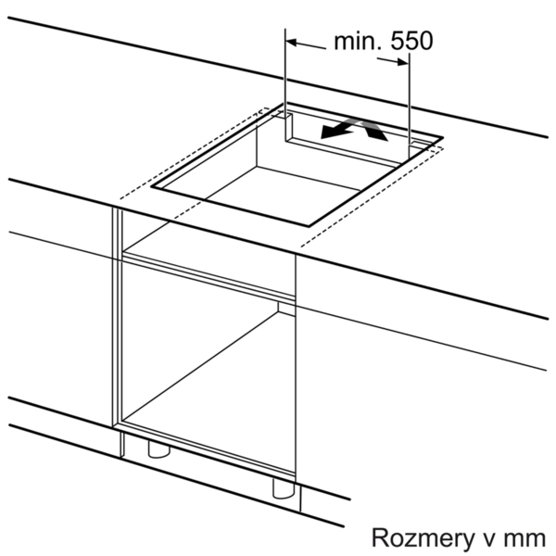
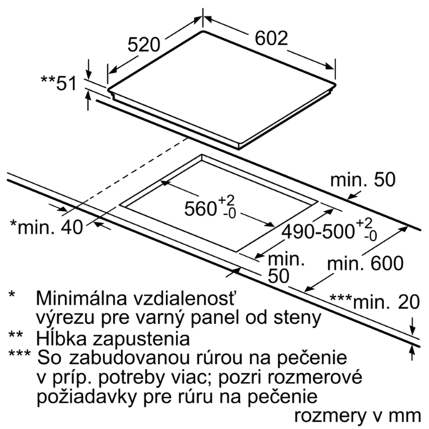
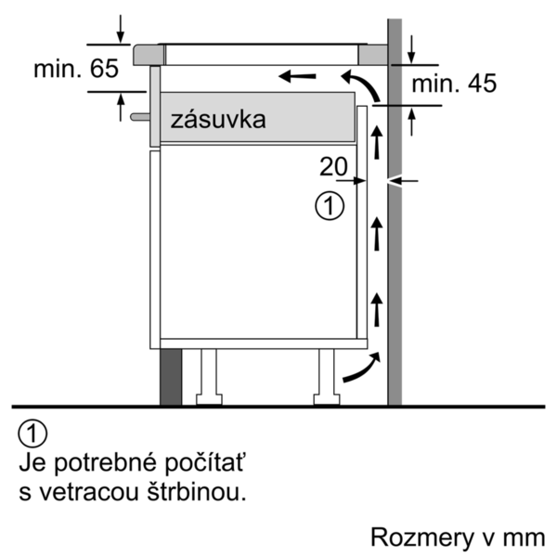
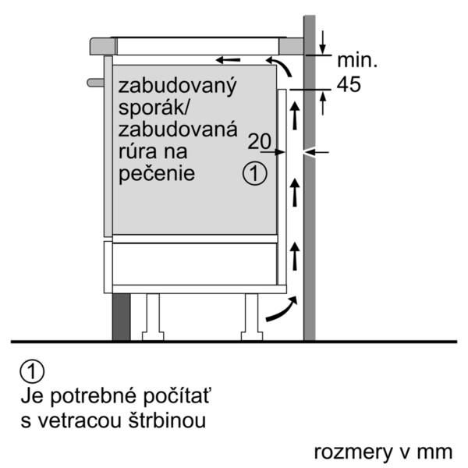
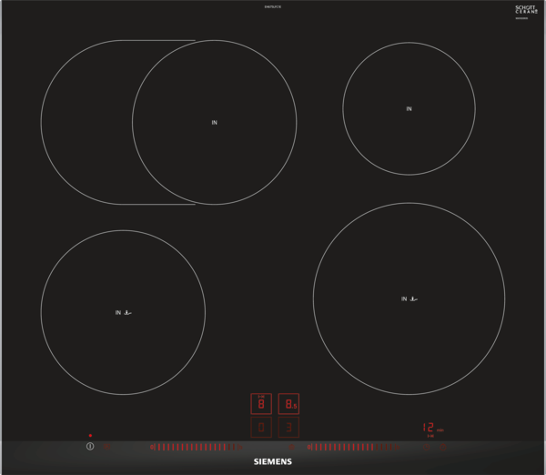
 | iQ300, Indukční varná deska, 60 cm, Černá | zvláštní příslušenství: | Vlastnosti:
 | EH675LFC1E | HZ9SE030 : Sada nádobí HZ390230 : Pánev pro pečicí senzor (Ø 21cm) HZ390210 : Pánev pro pečicí senzor (Ø 15cm) HZ390090 : Wok pánev s mřížkou a poklicí HZ390042 : Sada nádobí: 3 hrnce + 1 pánev | Označení produktové řady: Varná deska ovládáním keramika Konstrukce: Vestavný Zdroj el.energie: Elektrický Počet varných zón, které mohou být použity současně: 4 Ovládací prvky: Rozměry niky (mm): 51 x 560-560 x 490-500 Šírka (mm): 602 Rozměry spotřebiče (mm): 51 x 602 x 520 Rozměry zabaleného spotřebice (mm): 126 x 753 x 603 Hmotnost netto (kg): 14,251 Hmotnost brutto (kg): 15,0 Ukazatel zbytkového tepla: Separátní Umístění ovládacího panelu: Vpředu Způsob řízení: Základní materiál povrchu: Sklokeramika Materiál povrchu: Alu, kartáčovaný, Černá Barva rámu: Alu, kartáčovaný Aprobační certifikáty: AENOR, CE Délka přívodního kabelu (cm): 110 Knob Material: Sealed Burners: Ne Funkce Booster: všechny Druh podložek pod hrnce: Natural Gas Connection Rating (BTU): LP Gas Connection Rating (BTU): Dimension of 1st heating element (in): Výkon varné zóny (kW): 1.8 Power of 1st burner (BTU): Dimension of 2nd heating element (in): Výkon 2. varné zóny (kW): Power of 2nd burner (BTU): Dimension of 3rd heating element (in): Výkon 3. varné zóny (kW): 1.8 ; 2 Power of 3rd burner (BTU): Dimension of 4th heating element (in): Výkon 4. varné zóny (kW): Power of 4th burner (BTU): Dimension of 5th heating element (in): Výkon 5. varné zóny (kW): 1.4 Power of 5th burner (BTU): Dimension of 6th heating element (in): Power of heating element (kW in boost): [3.1] Power of 2nd heating element (kW in boost): Power of 3rd heating element (kW in boost): [3.7, 3.1] Power of 4th heating element (kW in boost): Power of 5th heating element (kW in boost): [2.2] Power of 6th heating element (kW in boost):

 | Design • fazetový design Komfort • ovládání dual lightSlider • fryingSensor Plus s 5 stupni teploty • funkce reStart • funkce quickStart • timer minutka timer Doba vaření • 17 stupňů výkonu Bezpečnost • rozpoznání přítomnosti hrnce funkce powerManagement - nastavení max.příkonu desky bezpečnostní vypínání dětská pojistka funkce zablokování desky na 20 sekund - např.pro čištění • 2-stupňový ukazatel zbytkového tepla pro každou varnou zónu • hlavní vypínač • ukazatel spotřeby energie Rychlost • panBoost: powerBoost pro pánve • powerBoost funkce pro všechny indukční varné zóny Výkon a rozměry varných zón • 4 indukční varné zóny • varná zóna s rozšířením na pečicí zónu • varné zóny: 1 x Ø 180 mm, 1.8 kW (max. výkon 3.1 kW) indukční varná zóna; 1 x Ø 180 mm, 2 kW (max. výkon 3.7 kW) indukční varná zóna; 1 x Ø 145 mm, 1.4 kW (max. výkon 2.2 kW) indukční varná zóna;1 x Ø 210 mm, 2.2 kW (max. výkon 3.7 kW) indukční varná zóna Rozměry a technické informace • rozměry spotřebiče (V x Š x H): 51 mm x 602 mm x 520 mm • rozměry pro vestavbu (V x Š x H): 51 mm x 560 mm x 490 mm • délka připojovacího kabelu: 110 cm • min. tloušťka pracovní desky: 30 mm • příkon: 7,4 kW • připojovací kabel je součástí balení

 |  | alternativní barevná provedení: | Vlastnosti spotřeby a připojení:
 |  | EH675LFC1E : Indukční varná deska, 60 cm | Příkon (W): 7400 Příkon při připojení na plyn (W): Jištění (A): Napětí (V): 220-240 Frekvence (Hz): 60; 50 Univerzální kód produktu: Barva spotřebiče: Černá Zdroj el.energie: Elektrický Druh plynu: Alternativní druh plynu: Aprobační certifikáty: AENOR, CE Délka přívodního kabelu (in): Typ zástrčky: Bez zástrčky Required cutout/niche size for installation (in): Minimum distance from counter front (in): Minimum distance from rear wall (in): Appliance Dimensions (h x w x d) (in): + x x Dimensions of the packed product (in): 4.96 x 23.74 x 29.64 Net weight (lbs): 31 Gross weight (lbs): 34 Počet varných zón, které mohou být použity současně: 4 Délka přívodního kabelu (cm): 110 Rozměry niky (mm): 51 x 560-560 x 490-500 Rozměry spotřebiče (mm): 51 x 602 x 520 Rozměry zabaleného spotřebice (mm): 126 x 753 x 603 Hmotnost netto (kg): 14,251 Hmotnost brutto (kg): 15,0

 |  | včetně příslušenství:


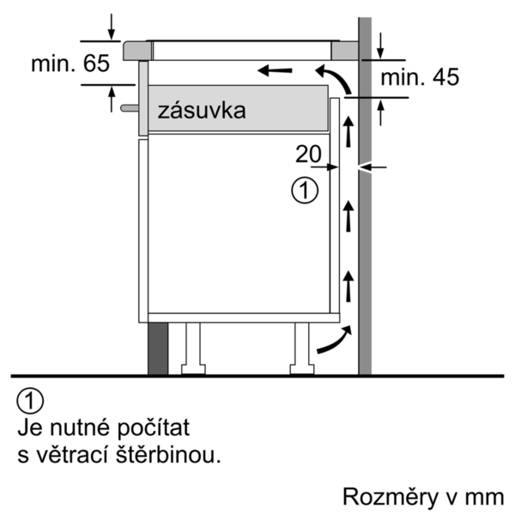
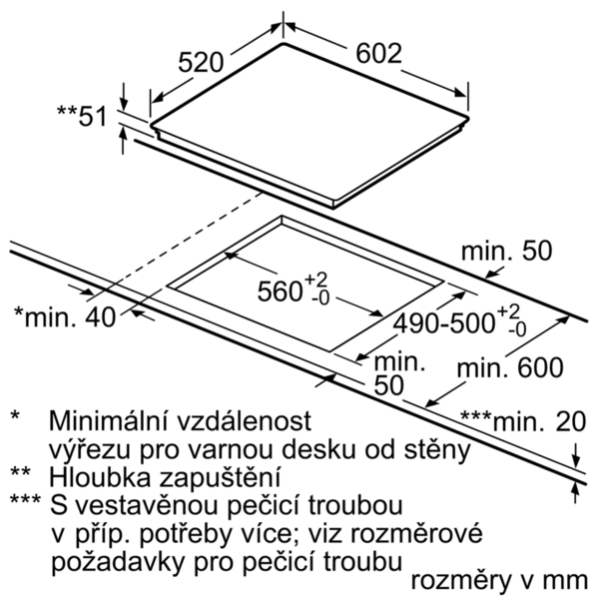
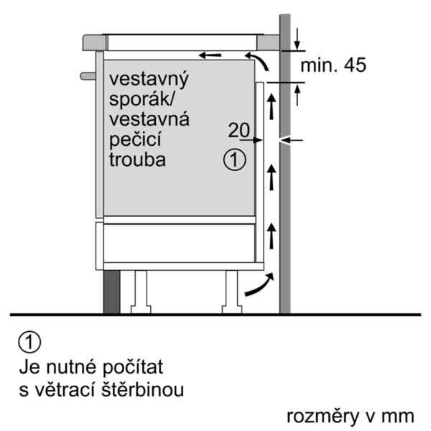

 | iQ300, Indukčná varná doska, 60 cm, čierna | zvláštní příslušenství: | Vlastnosti:
 | EH675LFC1E | HZ9SE030 : Sada riadu HZ390230 : Panvica pre senzory pečenia (Ø 21cm) HZ390210 : Panvica pre senzory pečenia (Ø 15cm) HZ390090 : Wok panvica s mriežkou a pokrievkou HZ390042 : Sada riadu: 3 hrnce + 1 panvica | označenie produktového radu: varná doska ovládaním keramika Konštrukcia: Zabudovateľné zdroj el. energie: elektrický počet varných zón, ktoré možno použiť súčasne: 4 ovládacie prvky: Rozmery niky (mm): 51 x 560-560 x 490-500 šírka (mm): 602 rozmery spotrebiča (mm): 51 x 602 x 520 rozmery zabaleného spotrebiča (mm): 126 x 753 x 603 Hmotnosť netto (kg): 14,251 hmotnosť brutto (kg): 15,0 ukazovateľ zvyšného tepla: Separátne umiestnenie ovládacieho panelu: vpredu spôsob ovládania: základný materiál povrchu: sklokeramika materiál povrchu: alu, kefovaný, čierna farba rámu: alu, kefovaný aprobačné certifikáty: AENOR, CE Dĺžka prívodného kábla (cm): 110 materiál gombíkov: uzavreté horáky: Nie funkcia Booster: All druh podložiek pod hrnce: zemný plyn príkon (BTU): LP plyn príkon (BTU): rozmery 1. varnej zóny (in): Výkon varnej zóny (kW): 1.8 výkon 1. horáku (BTU): rozmery 2. varnej zóny (in): výkon 2. varnej zóny (kW): výkon 2. horáku (BTU): rozmery 3. varnej zóny (in): výkon 3. varnej zóny (kW): 1.8 ; 2 výkon 3. horáku (BTU): rozmery 4. varnej zóny (in): výkon 4. varnej zóny (kW): výkon 4. horáku (BTU): rozmery 5. varnej zóny (in): výkon 5. varnej zóny (kW): 1.4 výkon 5. horáku (BTU): rozmery 6. varnej zóny (in): výkon varnej zóny (kW vo výkone): [3.1] výkon 2. varnej zóny (kW vo výkone): výkon 3. varnej zóny (kW vo výkone): [3.7, 3.1] výkon 4. varnej zóny (kW vo výkone): výkon 5. varnej zóny (kW vo výkone): [2.2] výkon 6. varnej zóny (kW vo výkone):

 | Design • fazetový design Komfort • dotykové ovládanie dual lightSlider • fryingSensor Plus s 5 úrovňami stupňov teploty • funkcia ReStart • funkcia quickStart • timer - s funkciou vypnutia pre všetky zóny minutka (budík) Count-up timer - čas varenia • 17 výkonových stupňov Bezpečnosť • rozpoznanie prítomnosti hrnca funkcia powerManagement - nastavenie max.príkonu varného panelu bezpečnostné vypínanie detská poistka funkcia zablokovania varného panelu na 20 sek. - napr. pri čistení • 2-stupňový digitálny ukazovateľ zostatkového tepla pre každú varnú zónu • hlavný vypínač • zobrazenie spotreby energie Rýchlosť • panBoost: powerBoost pre panvice • powerBoost funkcia pre všetky indukčné varné zóny Výkon a rozmery varných zón • 4 indukčné varné zóny • varná zóna s rozšírením na zónu na pečenie • varné zóny: 1 x Ø 180 mm, 1.8 kW (max. výkon 3.1 kW) indukčná varná zóna; 1 x Ø 180 mm, 2 kW (max. výkon 3.7 kW) indukčná varná zóna; 1 x Ø 145 mm, 1.4 kW (max. výkon 2.2 kW) indukčná varná zóna;1 x Ø 210 mm, 2.2 kW (max. výkon 3.7 kW) indukčná varná zóna Rozmery a technické informácie • rozmery spotrebica (V x Š x H): 51 mm x 602mm x 520 mm • rozmery pre inštaláciu (V x Š x H): 51 mm x 560 mm x 490 mm • dĺžka pripojovacieho kábla: 110 cm • minimálna hrúbka pracovnej dosky: 30 mm • príkon: 7,4 kW • pripojovací kábel súčasťou balenia

 |  | alternativní barevná provedení: | Vlastnosti spotřeby a připojení:
 |  | EH675LFC1E : Indukčná varná doska, 60 cm | príkon (W): 7400 príkon pri pripojení na plyn (W): istenie (A): napätie (V): 220-240 frekvencia (Hz): 60; 50 Univerzálny kód produktu: farba spotrebiča: čierna zdroj el. energie: elektrický druh plynu: alternatívny druh plynu: aprobačné certifikáty: AENOR, CE Dĺžka prívodného kábla (in): typ zástrčky: bez zástrčky odporúčaný otvor v nike, veľkosť pre inštaláciu (in): minimálna vzdialenosť od kraja pracovnej dosky vpredu (in): minimálna vzdialenosť od zadnej steny (in): rozmery spotrebiča (V x Š x H) (in): + x x rozmery zabaleného spotrebiča (in): 4.96 x 23.74 x 29.64 hmotnosť netto (lbs): 31 hmotnosť brutto (lbs): 34 počet varných zón, ktoré možno použiť súčasne: 4 Dĺžka prívodného kábla (cm): 110 Rozmery niky (mm): 51 x 560-560 x 490-500 rozmery spotrebiča (mm): 51 x 602 x 520 rozmery zabaleného spotrebiča (mm): 126 x 753 x 603 Hmotnosť netto (kg): 14,251 hmotnosť brutto (kg): 15,0

 |  | včetně příslušenství:

EAN:4242003697856
01-10-2019

